상품제안서
[송월+솔트]송월 스누피 프렌즈 수건+솔트 세트 | 상품코드: S23021

 |  |  |  |  |  |  | 02-713-8555 | www.synergygift.co.kr
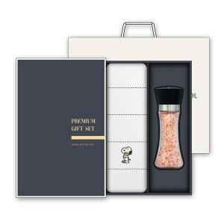

【상세/제작정보】

【인쇄/포장옵션】 | 실크, 자수 / 케이스+쇼핑백

【공급단가】 | 수량 | 50~ | 100~ | 500~ | 1,000~ | 3,000~
*VAT별도 | 단가 | 10,920원 | 10,660원 | 10,330원 | 9,820원 | 9,490원

【상품 URL】 | https://www.synergygift.co.kr:443/src/goods_detail.php?gdno=23021

